Sheet1
 |  | 2009 | 2010 | 2011 | 2012 | 2013 | 2014 | 2015 | 2016 | 2017* | 2018* | 2019*
Opgave 1 | De to sektorer, som den offentlige sektor i indeles i. Disse kaldes den offentlige forvaltining og service samt selskabssektoren.
 | Selskabsektoren laver markedsmæssige ydelser, og skaber et produkt/tjenste, som kan sælges på et marked. Denne er yderligere opdelt i offentlige selskabsligende virksomheder og offentlige selskaber.
 | De selskabsligende selskaber er fx SSI, Finanstilsynet el.
 | De offentlige selskaber består af firmaer, der får 50% af finansiering fra staten. Dette indbefatter, Danske Spil, Københavns Lufthavne (Samt NPISH)

 | Offentlig forvaltning og service indbefatter ikke-markedsmæssige ydelser

Opgave 2 | Statens hovedpolistiske målsætning er omfordeling, stabilisering og allokering

Opgave 3 | Det er kun staten og kommunerne, der kan udskrive skatter. Skatten kan pålægges fyssiske personer, juridske personer (Parkeringsbøde er en afgift)
 | Vi har et progressivt skattesystem, des højere indkomst, des mere skattebetaling
 | Skat er ydelser, hvor der ikke modtages en konkret modydelse. Disse ydelser er pålagt af staten, og staten har monopol på alle skatter. Dette kaldes ekspropriationsmonopolet.

Opgave 4 | En skat er en obligatorisk ydelse, som er udstedt af staten.
 | Medielicensen er derfor en skat, denne bliver også indfaset i den generelle skat fra 2022
 | Kirkeskatten er ikke-obligatorisk, og derfor kan det ikke kaldes en skat.

$$\frac{\left(samlede skatter og afgifter\right)}{BNP i markedspriser}∗100$$
Opgave 5 | Der er tre forskellgie måder, at opgøre skattetrykket på
 | Det traditionelle

$$\frac{\left(Samlede skatter og afgifter\right)}{Disponible BNI i markedspriser}∗100$$
 | Det korrigerede skattetryk

$$\frac{Disponibel offentlig Bruttoindkomst}{Disponibel BNI i markedspriser}∗100$$
 | Det modificerede skattetryk

Opgave 6
 |  | 2009 | 2010 | 2011 | 2012 | 2013 | 2014 | 2015 | 2016 | 2017* | 2018* | 2019*
 | Milliarder kroner, årets priser
 | Bruttonationalprodukt (BNP) | 1722.1 | 1810.9 | 1846.9 | 1895 | 1929.7 | 1981.2 | 2036.4 | 2107.8 | 2175.1 | 2246 | 2321.5
Samlede | Millioner | 777375 | 818684 | 835834 | 870916 | 908290 | 986936 | 963758 | 973461 | 1010680 | 1010129 | 1089674
skat | Milliarder kroner | 777.375 | 818.684 | 835.834 | 870.916 | 908.29 | 986.936 | 963.758 | 973.461 | 1010.68 | 1010.129 | 1089.674

 | Dsip. BNI | 1704.4 | 1804 | 1850.4 | 1900 | 1951.9 | 2020 | 2066 | 2130.8 | 2191.6 | 2268 | 2347.7
 | Dsip. Brutto inkomst | 490 | 510.1 | 522.1 | 537.5 | 561.7 | 632.1 | 589.3 | 608 | 644.4 | 644.9 | 721.7
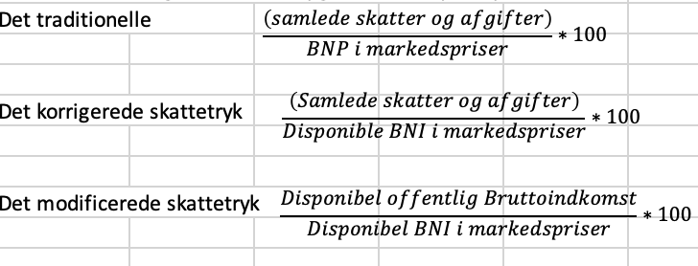

 | Skattetrykket traditionelt
 |  | 45.1% | 45.2% | 45.3% | 46.0% | 47.1% | 49.8% | 47.3% | 46.2% | 46.5% | 45.0% | 46.9%
 | Skattetrykket korrigeret
 |  | 45.6% | 45.4% | 45.2% | 45.8% | 46.5% | 48.9% | 46.6% | 45.7% | 46.1% | 44.5% | 46.4%
 | Skattetrykket modificeret
 |  | 28.7% | 28.3% | 28.2% | 28.3% | 28.8% | 31.3% | 28.5% | 28.5% | 29.4% | 28.4% | 30.7%

Figur 1.1. Skattetryk i forskellige opgørelser
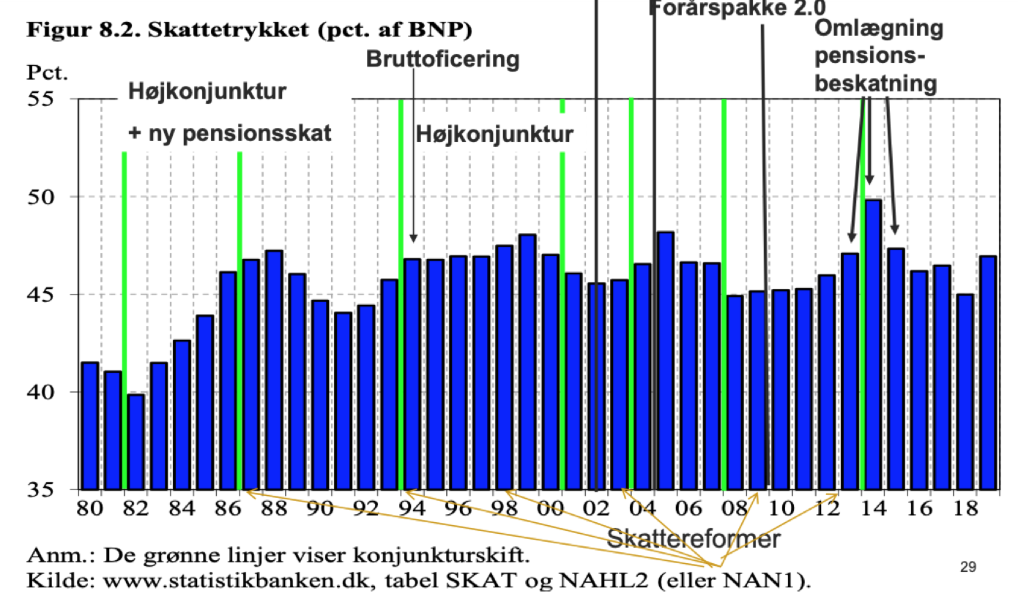

 | Ved at rense de samlede skatter og afgifter for sociale overførsler fås disponible offentlige BNI. Herved er statens modydelser renset fra, og derved kan man bedre sammenligne med lande, der ikke har større ydelser til borgerne.
 | Problemet med modificeret kan være, at man tæller produktskatter med i tæller og nævner. Dette kan give et lavt skattetryk, da de går ud mod hinanden.

 | Ved det traditionelle og det korrigerede, tages der ikke højde for de sociale overførsler, som staten "reelt" aldrig får ind i kassen.

Opgave 8 | Under en højkonjunktur får man et højere skattetryk, da man tjener flere penge, og derved afgiver flere penge til staten. Dette ses i specielt det traditionelle.

Opgave 9

